상품제안서
빅팬 7엽날개 안전망 착탈식 15cm 휴대용선풍기 | 상품코드: S46914

 |  |  |  |  |  |  | 02-713-8555 | www.synergygift.co.kr
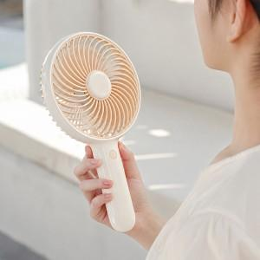

【상세/제작정보】

【인쇄/포장옵션】 | 레이저 / 포장지포장

【공급단가】 | 수량 | 20~ | 100~ | 300~ | 500~ | 1,000~
*VAT별도 | 단가 | 13,910원 | 13,160원 | 12,510원 | 12,190원 | 11,980원

【상품 URL】 | https://www.synergygift.co.kr:443/src/goods_detail.php?gdno=46914

